logarithm
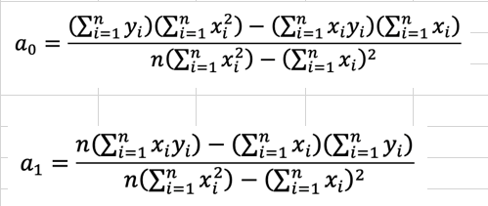
 | x | y | log x | log y | (log x)^2 | (log x)(log y)
 | 1 | 0.5 | 0 | -0.30102999566 | 0 | 0
 | 2 | 1.7 | 0.30102999566 | 0.23044892138 | 0.090619058289 | 0.069372037803
 | 3 | 3.4 | 0.47712125472 | 0.53147891704 | 0.22764469171 | 0.25357988776
 | 4 | 5.7 | 0.60205999133 | 0.75587485567 | 0.36247623316 | 0.45508200905
 | 5 | 8.4 | 0.69897000434 | 0.92427928606 | 0.48855906696 | 0.64604349659
n = 5
SUM |  |  | 2.079181246 | 2.1410519845 | 1.1692990501 | 1.4240774312

 |  | a0 | -0.30021979457 |  | alpha= | 0.5009336491
 |  | a1 | 1.7517236481 |  | beta= | 1.7517236481

 |  | สมการที่ได้ y-Cal = -0.3002 + 1.751572*x-Cal

 | สมการคือ |  | y = 0.5009565*x^1.75172

polynomial
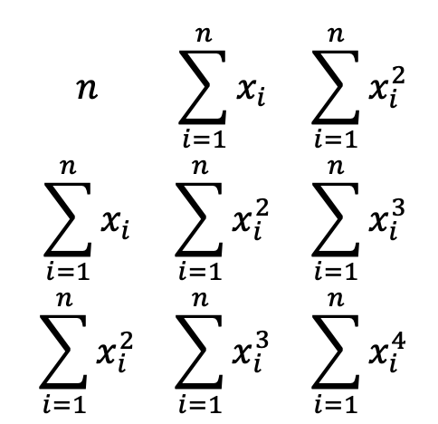
 | x | y | x^2 | x^3 | x^4 | x*y | x^2*y
 | 0 | 2.1 | 0 | 0 | 0 | 0 | 0
 | 1 | 7.7 | 1 | 1 | 1 | 7.7 | 7.7
 | 2 | 13.6 | 4 | 8 | 16 | 27.2 | 54.4
 | 3 | 27.2 | 9 | 27 | 81 | 81.6 | 244.8
 | 4 | 40.9 | 16 | 64 | 256 | 163.6 | 654.4
 | 5 | 61.1 | 25 | 125 | 625 | 305.5 | 1527.5
N = 6
SUM | 15 | 152.6 | 55 | 225 | 979 | 585.6 | 2488.8

 |  |  |  |  |  |  |  | Y
 | 6 | 15 | 55 |  |  | MDETERM |  | 152.6
 | 15 | 55 | 225 |  | DET = | 3920 |  | 585.6
 | 55 | 225 | 979 |  |  |  |  | 2488.8

Find a0
 | 152.6 | 15 | 55 |  | DET = | 9716 |  | a0 = | 2.4785714286
 | 585.6 | 55 | 225
 | 2488.8 | 225 | 979

Find a1
 | 6 | 152.6 | 55 |  | DET = | 9248.4 |  | a1 = | 2.3592857143
 | 15 | 585.6 | 225
 | 55 | 2488.8 | 979

Find a2
 | 6 | 15 | 152.6 |  | DET = | 7294 |  | a2 = | 1.8607142857
 | 15 | 55 | 585.6
 | 55 | 225 | 2488.8

 |  |  | สมการ |  |  | y = 2.478 + 2.359*x + 1.860*x^2

two_var
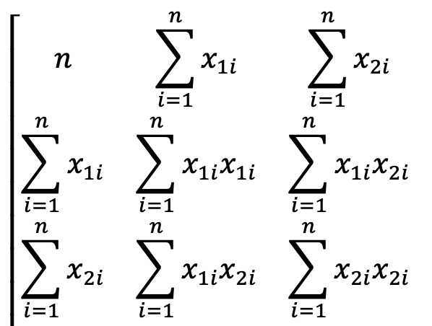
 | x1 | x2 | y | x1*x1 | x1*x2 | x2*x2 | x1*y | x2*y
 | 0 | 0 | 5 | 0 | 0 | 0 | 0 | 0
 | 2 | 1 | 10 | 4 | 2 | 1 | 20 | 10
 | 2.5 | 2 | 9 | 6.25 | 5 | 4 | 22.5 | 18
 | 1 | 3 | 0 | 1 | 3 | 9 | 0 | 0
 | 4 | 6 | 3 | 16 | 24 | 36 | 12 | 18
 | 7 | 2 | 27 | 49 | 14 | 4 | 189 | 54
SUM | 16.5 | 14 | 54 | 76.25 | 48 | 54 | 243.5 | 100
N = 6
 |  |  |  |  |  |  | y
 | 6 | 16.5 | 14 |  |  |  | 54
 | 16.5 | 76.25 | 48 | DET = | 3410.5 |  | 243.5
 | 14 | 48 | 54 |  |  |  | 100

Find a0
 | 54 | 16.5 | 14
 | 243.5 | 76.25 | 48 | DET = | 17052.5 | a0 = | 5
 | 100 | 48 | 54

Find a1
 | 6 | 54 | 14
 | 16.5 | 243.5 | 48 | DET = | 13642 | a1 = | 4
 | 14 | 100 | 54

Find a2
 | 6 | 16.5 | 54
 | 16.5 | 76.25 | 243.5 | DET = | -10231.5 | a2 = | -3
 | 14 | 48 | 100

 |  | สมการ |  | y = 5 + 4*x1 -3*x2

work2
 | การถดถอยแบบพหุนามกำลังสอง

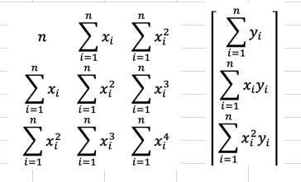
 | x | y | x^2 | x^3 | x^4 | x*y | x^2*y
 | 4 | 102.56 | 16 | 64 | 256 | 410.24 | 1640.96
 | 4.2 | 113.18 | 17.64 | 74.088 | 311.1696 | 475.356 | 1996.4952
 | 4.5 | 130.11 | 20.25 | 91.125 | 410.0625 | 585.495 | 2634.7275
 | 4.7 | 142.05 | 22.09 | 103.823 | 487.9681 | 667.635 | 3137.8845
 | 5.1 | 167.53 | 26.01 | 132.651 | 676.5201 | 854.403 | 4357.4553
 | 5.5 | 195.14 | 30.25 | 166.375 | 915.0625 | 1073.27 | 5902.985
 | 5.9 | 224.87 | 34.81 | 205.379 | 1211.7361 | 1326.733 | 7827.7247
 | 6.3 | 256.73 | 39.69 | 250.047 | 1575.2961 | 1617.399 | 10189.6137
 | 6.8 | 299.5 | 46.24 | 314.432 | 2138.1376 | 2036.6 | 13848.88
 | 7.1 | 326.72 | 50.41 | 357.911 | 2541.1681 | 2319.712 | 16469.9552
N = 10
SUM | 54.1 | 1958.39 | 303.39 | 1759.831 | 10523.1207 | 11366.843 | 68006.6811

 |  |  |  |  |  |  |  |  | Y
 | 10 | 54.1 | 303.39 |  |  | MDETERM |  |  | 1958.39
 | 54.1 | 303.39 | 1759.831 |  | DET = | 804.413072 |  |  | 11366.843
 | 303.39 | 1759.831 | 10523.1207 |  |  |  |  |  | 68006.6811

Find a0
 | 1958.39 | 54.1 | 303.39
 | 11366.843 | 303.39 | 1759.831 |  | DET = | 993.90091273 |  | a0 | 1.2355603698
 | 68006.6811 | 1759.831 | 10523.1207

Find a1
 | 10 | 1958.39 | 303.39
 | 54.1 | 11366.843 | 1759.831 |  | DET = | -919.86514561 |  | a1 | -1.1435233683
 | 303.39 | 68006.6811 | 10523.1207

Find a2
 | 10 | 54.1 | 1958.39
 | 54.1 | 303.39 | 11366.843 |  | DET = | 5323.775376 |  | a2 | 6.6182109184
 | 303.39 | 1759.831 | 68006.6811

 |  |  | สมการ |  |  | y = 1.235 + -1.143*x + 6.618*x^2

work4
 | การถดถอยเชิงเส้น

 | x | y | x^2 | x*y
 | 0.00 | 1 | 0.00 | 0
 | 0.25 | 1.284 | 0.06 | 0.321
 | 0.50 | 1.6487 | 0.25 | 0.82435
 | 0.75 | 2.117 | 0.56 | 1.58775
 | 1.00 | 2.7183 | 1.00 | 2.7183

N=5 |  |  |  |  | สมการการถดถอยคือ 0.07143+0.83929*x
SUM | 2.50 | 8.768 | 1.88 | 5.4514
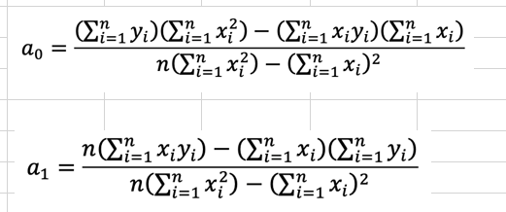
 | a0 | 0.89968
 | a1 | 1.70784

